Mise en forme
Mise en forme
Refaire ce tableau. à l'identique,
Les colonnes "montant" et les cellules "TOTAL" doivent contenir les formules.
Saisir une superficie et des quantités au hasard pour tester les formules.
coût estimatif d'une rénovation

information du bien |  |  | information client

type |  |  | nom prénom

année construction |  |  | adresse

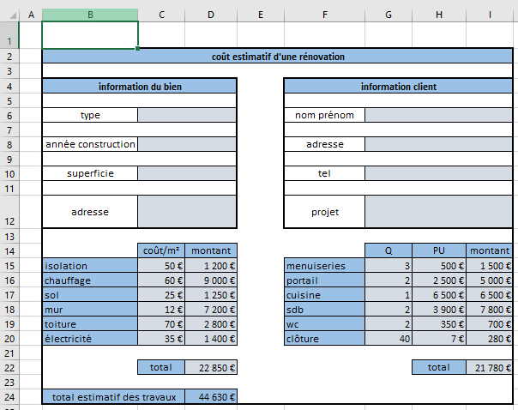
superficie |  |  | tel

adresse |  |  | projet

 | coût/m² | montant |  | Q | PU | montant
isolation | 50 € | 1,200 € | menuiseries | 3 | 500 € | 1,500 €
chauffage | 60 € | 9,000 € | portail | 2 | 2,500 € | 5,000 €
sol | 25 € | 1,250 € | cuisine | 1 | 6,500 € | 6,500 €
mur | 12 € | 7,200 € | sdb | 2 | 3,900 € | 7,800 €
toiture | 70 € | 2,800 € | wc | 2 | 350 € | 700 €
électricité | 35 € | 1,400 € | clôture | 40 | 7 € | 280 €

 | total | 22,850 € |  |  | total | 21,780 €

total estimatif des travaux |  | 44,630 €

gestion des préavis
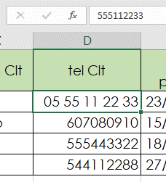
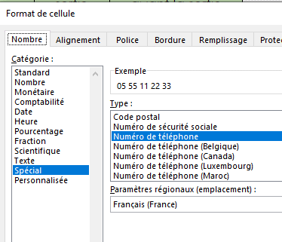
Suivi des préavis

N° Bien | résidence | nom Clt | tel Clt | date préavis | date pré état des lieux | date de sortie | nb jours restants avant la sortie
451 | Bénédictins | Hanz | 555112233 | 2020-02-25 | 2020-04-25 | 2020-05-25 | 54 jours
654 | Bénédictins | Pedro | 607080910 | 2020-01-17 | 2020-01-17 | 2020-04-16 | 15 jours
286 | Courturiers | John | 555443322 | 2020-01-20 | 2020-01-20 | 2020-04-19 | 18 jours
347 | Courturiers | Fritz | 544112288 | 2020-02-29 | 2020-02-29 | 2020-05-29 | 58 jours
 |  |  |  |  |  | =E5+délais!C3
 |  |  |  |  | =E5+délais!C4 |  | =G5-AUJOURDHUI()&" "&"jours"
Mettre les numéro de téléphone dans le bon format
Saisir les calculs des 3 colonnes, la feuille "délais" sera utilisée.
La date de pré état des lieux correspond à la date de préavis + 60 j.
La date de sortie correspond à la date de préavis + 90 j.
Le nbr de jours restants se calcule avec la date du jour, à rajouter dans la formule.

pourcentages
Suivi du nombre d'exclusivités 2019

 |  | janvier | février | mars | avril | mai | juin | juillet | août | septembre | octobre | novembre | décembre | somme | répartition % | somme | répartition %
Haute-Vienne | agence LaBorie | 7 | 8 | 7 | 6 | 8 | 13 | 4 | 11 | 18 | 8 | 19 | 11 | 120 | 8.95% | =SOMME(C4:N4) | =O4/$O$15
 | agence Le Chatenet | 16 | 16 | 18 | 18 | 6 | 11 | 7 | 18 | 15 | 7 | 16 | 11 | 159 | 11.86%
Corrèze | agence Thiers | 21 | 11 | 21 | 6 | 9 | 10 | 3 | 4 | 5 | 11 | 10 | 10 | 121 | 9.02%
 | agence Cosnac | 22 | 15 | 9 | 9 | 11 | 7 | 14 | 8 | 21 | 20 | 21 | 5 | 162 | 12.08%
Vendée | agence Luçon | 10 | 19 | 13 | 8 | 6 | 12 | 4 | 8 | 21 | 22 | 22 | 12 | 157 | 11.71%
 | agence Fontenay | 19 | 12 | 11 | 7 | 4 | 13 | 16 | 12 | 4 | 8 | 12 | 9 | 127 | 9.47%
Charente | agence Cognac | 11 | 8 | 12 | 16 | 12 | 4 | 6 | 11 | 16 | 11 | 16 | 16 | 139 | 10.37%
 | agence Ruffec | 10 | 9 | 12 | 10 | 7 | 15 | 8 | 18 | 10 | 17 | 15 | 16 | 147 | 10.96%
 | agence Angoulême | 11 | 15 | 5 | 7 | 3 | 8 | 8 | 5 | 2 | 6 | 8 | 5 | 83 | 6.19%
Charente Maritime | agence Rochefort | 14 | 10 | 7 | 9 | 12 | 6 | 16 | 17 | 17 | 6 | 4 | 8 | 126 | 9.40%

 | somme | 141 | 123 | 115 | 96 | 78 | 99 | 86 | 112 | 129 | 116 | 143 | 103 | 1341 | 100.00%
 | moyenne | 14.1 | 12.3 | 11.5 | 9.6 | 7.8 | 9.9 | 8.6 | 11.2 | 12.9 | 11.6 | 14.3 | 10.3 | 134.1

Effectuer les calculs dans TOUTES les cellules grises
 |  | =SOMME(C4:C14)
 |  | =MOYENNE(C4:C13)
 |  |  |  |  |  |  | 2016 | 2017 | évolution %
 |  |  |  |  |  | nb d'exclu | 1289 | 1341 | 4.03%

 |  |  |  |  |  |  |  | =O15
 |  |  |  |  |  |  |  |  | =(I21/H21)-1

